配送料
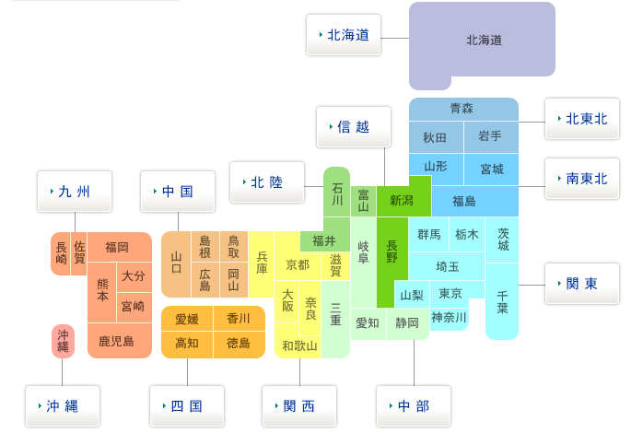
クロネコヤマトの宅急便

 | サイズ | 金額税込
送付先 | 100 | 120
北海道 | 1,580 | 1,840
北東北 | 1,800 | 2,060
南東北 | 1,910 | 2,170
関東 | 2,020 | 2,280
信越 | 2,020 | 2,280
北陸 | 2,130 | 2,390
中部 | 2,130 | 2,390
関西 | 2,350 | 2,850
中国 | 2,460 | 2,720
九州 | 2,680 | 2,940
沖縄 | 3,340 | 3,930
※上記送付箱代込みの料金
※上記料金が教科書到着時にお支払いする金額となるので事前にご準備下さいませ。

